Mundial 2026
 | WhatsApp


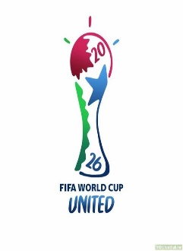
TODOS LOS GRUPOS |  | Paises y banderas del Grupo A |  | Paises y banderas del Grupo B |  | Paises y banderas del Grupo C
Grupo A |  | Sudáfrica | Sudáfrica | India | India | ReinoUnido | ReinoUnido
Sudáfrica |  | TORONTO
México |  | Ontario
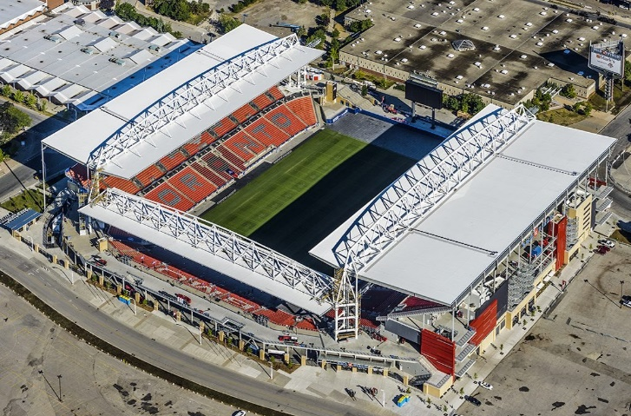
Alemania |  | Capacidad: 30 000
EE.UU.

